Sheet2
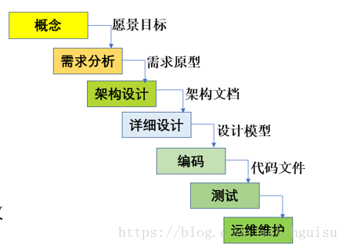
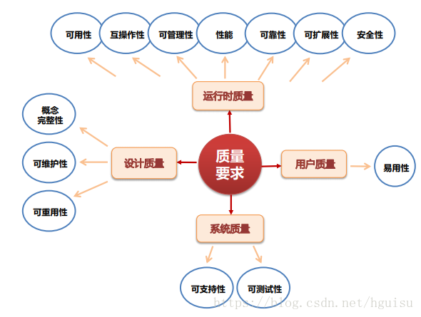
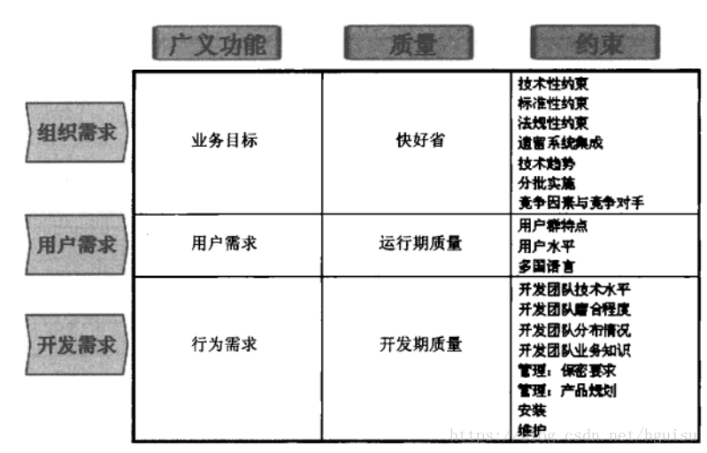
质量需求：运行期质量 + 设计质量+用户质量+系统质量.
约束需求：业务环境因素 + 使用环境因素 + 构建环境因素 + 技术环境因素.
高可用 高性能 可扩展
组件可以包括应用服务、数据库、网络、物理机、还可以包括MQ、容器、Nginx等技术组件。
模块是逻辑单元，组件是物理单元
框架是规范，架构是结构。
软件架构指软件系统的顶层结构
架构包括子系统, 模块, 组件. 以及他们之间协作关系, 约束规范, 指导原则.
涉及四方面：
1、系统性思考的合理决策：比如技术选型、解决方案等。
2、明确的系统骨架：明确系统有哪些部分组成。
3、系统协作关系：各个组成部分如何协作来实现业务请求。
4、约束规范和指导原则：保证系统有序，高效、稳定运行。
架构师具备能力：理解业务，全局把控，选择合适技术，解决关键问题、指导研发落地实施。
架构设计完全是为了业务，
1. 需求相对复杂.
2. 非功能性需求在整个系统占据重要位置.
3. 系统生命周期长,有扩展性需求.
4.系统基于组件或者集成的需要.
5.业务流程再造的需要.
架构分类可为业务架构、应用架构、技术架构, 代码架构, 部署架构.
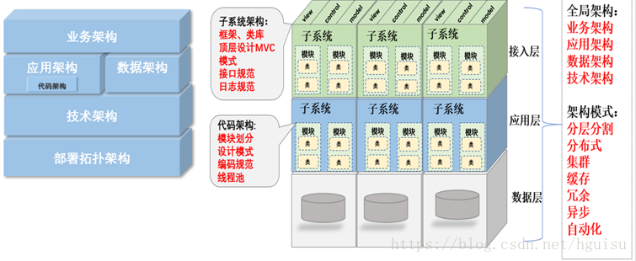
业务架构包括业务规划，业务模块、业务流程，对整个系统的业务进行拆分，对领域模型进行设计，把现实的业务转化成抽象对象。
要搞清楚业务量有多大，增长走势是什么样，而且解决高并发的过程，一定是一个循序渐进逐步的过程
合理的架构能够提前预见业务发展1~2年为宜
应用作为独立可部署的单元，为系统划分了明确的边界
应用架构图关键有2点：
1、职责划分: 明确应用（各个逻辑模块或者子系统）边界
1）逻辑分层
2）子系统、模块定义。
3）关键类。
2、职责之间的协作：
1）接口协议：应用对外输出的接口。
2）协作关系：应用之间的调用关系。

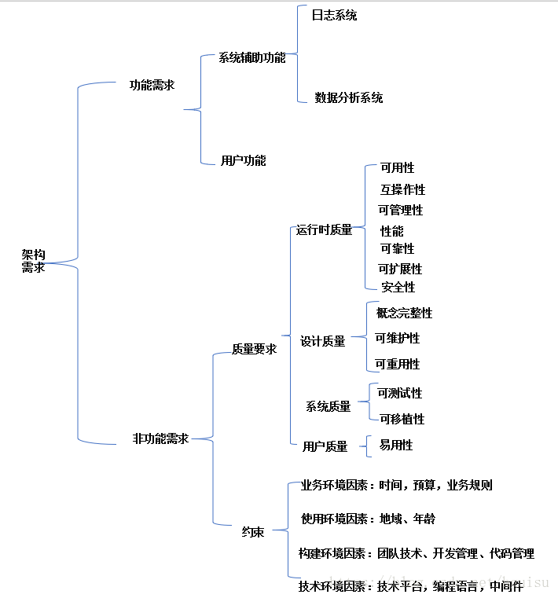
应用分层有两种方式：
一种是水平分（横向），按照功能处理顺序划分应用，比如把系统分为web前端/中间服务/后台任务，这是面向业务深度的划分。
另一种是垂直分（纵向），按照不同的业务类型划分应用，比如进销存系统可以划分为三个独立的应用，这是面向业务广度的划分。

PB级大规模存储系统
代码架构主要定义：
一、代码单元:
1、配置设计
2、框架、类库。
二、代码单元组织：
1、编码规范，编码的惯例。
2、项目模块划分
3、顶层文件结构设计，比如mvc设计。
4、依赖关系

技术架构主要考虑系统的非功能性特征，对系统的高可用、高性能、扩展、安全、伸缩性、简洁等做系统级的把握。
系统架构的设计要求架构师具备软件和硬件的功能和性能的过硬知识，这也是架构设计工作中最为困难的工作。

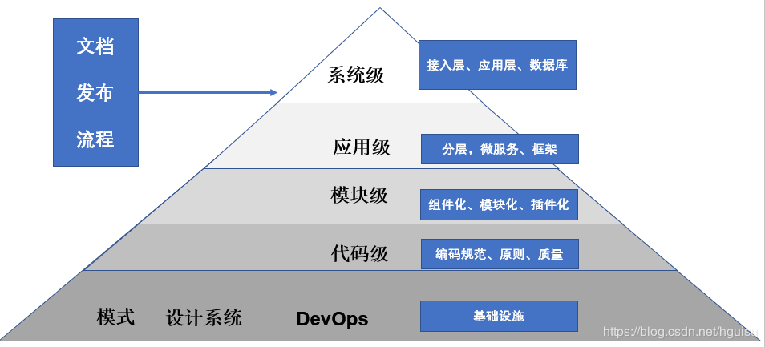
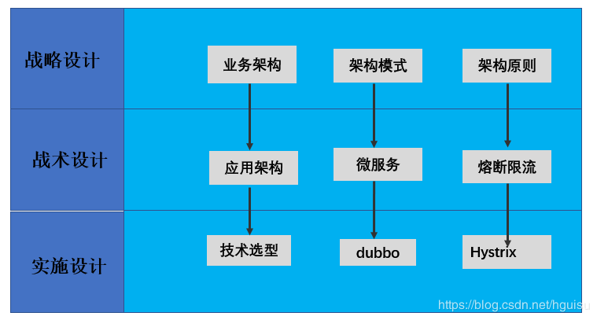
单体应用，非功能性需求的做法：
1、性能需求：使用缓存改善性能
2、并发需求：使用集群改善并发
3、读写分离：数据库地读写分离
4、使用反向代理和cdn加速
5、使用分布式文件和分布式数据库
单体架构应用的一些缺点：
复杂性高
技术债务
部署频率低
可靠性差
扩展能力受限
阻碍技术创新
分布式特点：
降低了耦合度
责任清晰
扩展方便
部署方便
提高代码的复用性
微服务的优点：
易于开发和维护
单个微服务启动较快
局部修改容易部署
技术栈不受限
微服务的缺点：
运维要求较高
分布式固有的复杂性
接口调整成本高
重复劳动
衡量架构的合理性：始终以高效，稳定，安全为目标来衡量其合理性。
一、业务需求角度
1、能解决当下业务需求和问题
2、高效完成业务需求: 能以优雅且可复用的方式解决当下所有业务问题
3、前瞻性设计: 能在未来一段时间都能以第2种方式满足业务，从而不会每次当业务进行演变时，导致架构翻天覆地的变化。
二、非业务需求角度
（一）、稳定性。指标：高可用
（二）、高效。指标：1. 文档化，2. 可扩展，3. 高复用
（三）、安全。指标：加密、https等
常见架构误区
● 开高走落不到实处 ● 遗漏关键性约束与非功能需求 ● 为虚无的未来埋单而过度设计 ● 过早做出关键性决策 ● 客户说啥就是啥成为传话筒 ● 埋头干活儿缺乏前瞻性 ● 架构设计还要考虑系统可测性 ● 架构设计不要企图一步到位

架构演进

初始阶段：LAMP,部署在一台服务器
应用服务器和数据服务器分离
使用缓存改善性能
使用集群改善并发
数据库地读写分离
使用反向代理和cdn加速
使用分布式文件和分布式数据库
业务拆分
分布式服务
架构模式

分层：横向分层：应用层，服务层，数据层
分割：纵向分割：拆分功能和服务
分布式
分布式应用和服务
分布式静态资源

分布式数据和存储
分布式计算
集群：提高并发和可用性
缓存：优化系统性能
cdn
方向代理访问资源
本地缓存
分布式缓存
异步：降低系统的耦合性
提供系统的可用性
加快响应速度
冗余：冷备和热备，保证系统的可用性
自动化：发布，测试，部署，监控，报警，失效转移，故障恢复
安全：
架构核心要素
架构知识体系
高性能：网站的灵魂
性能测试
前端优化
应用优化
数据库优化
可用性：保证服务器不宕机，一般通过冗余部署备份服务器来完成
负载均衡
数据备份
自动发布
灰度发布
监控报警
伸缩性：建集群，是否快速应对大规模增长的流量，容易添加新的机器
集群
负载均衡
缓存负载均衡
可扩展性：主要关注功能需求，应对业务的扩展，快速响应业务的变化。是否做法开闭原则，系统耦合依赖
分布式消息
服务化
安全性：网站的各种攻击，各种漏洞是否堵住，架构是否可以做到限流作用，防止ddos攻击。
xss攻击
sql注入
csr攻击
web防火墙漏洞
安全漏洞
ssl

